Conceptos Guía
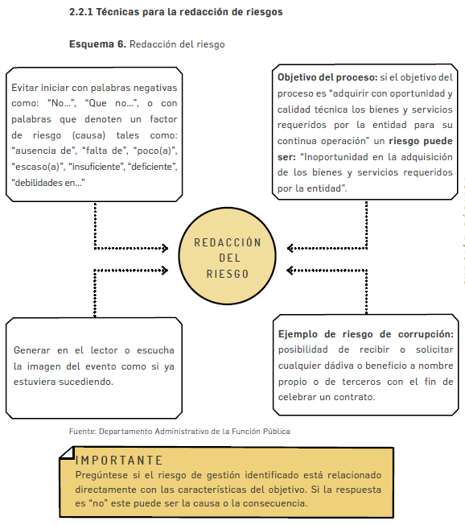
PASO 2. IDENTIFICACIÓN DEL RIESGO

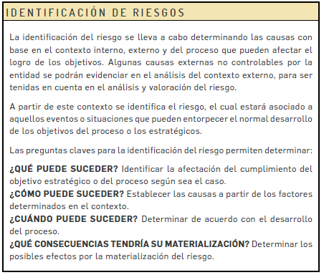

Se propone una estructura que facilita su redacción y claridad que inicia con la frase POSIBILIDAD DE y se analizan los siguientes aspectos:

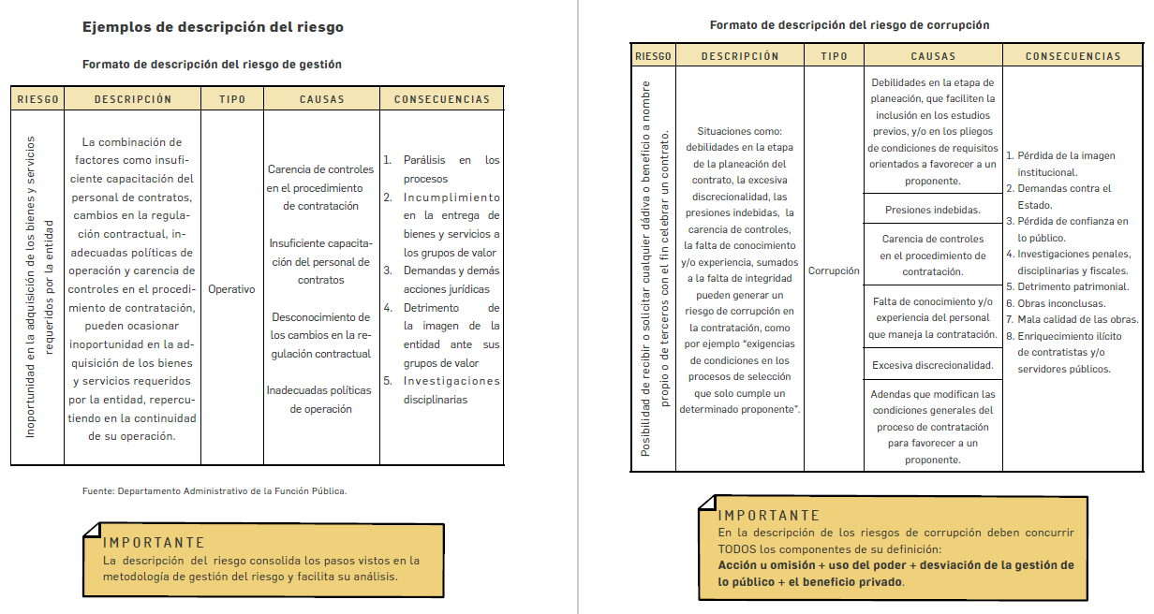

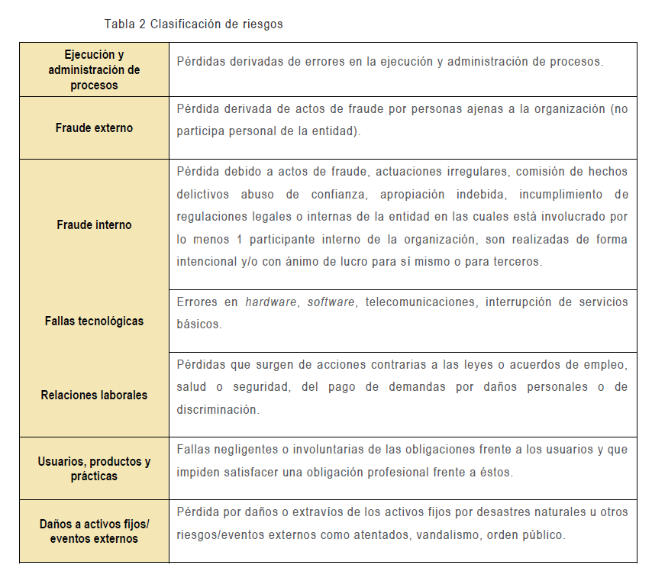

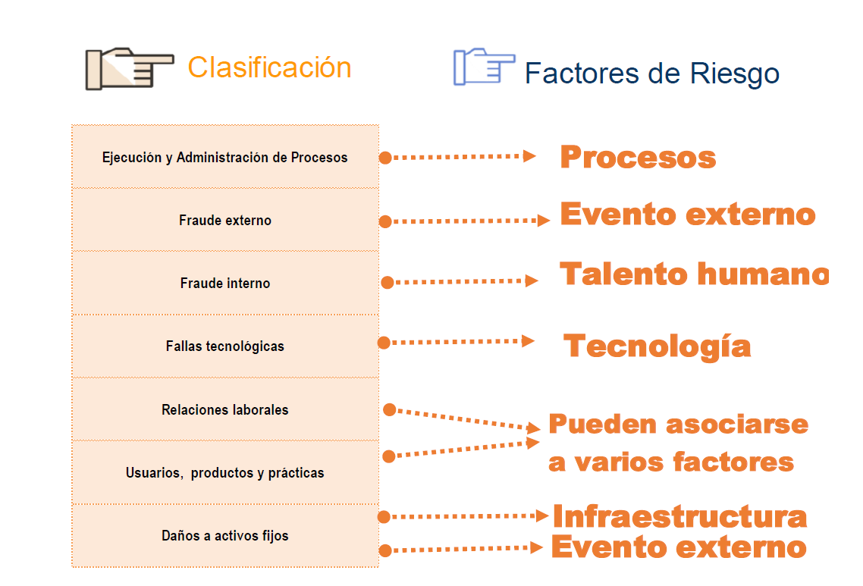

PASO 3. VALORACIÓN DEL RIESGO

Para determinar la probabilidad:

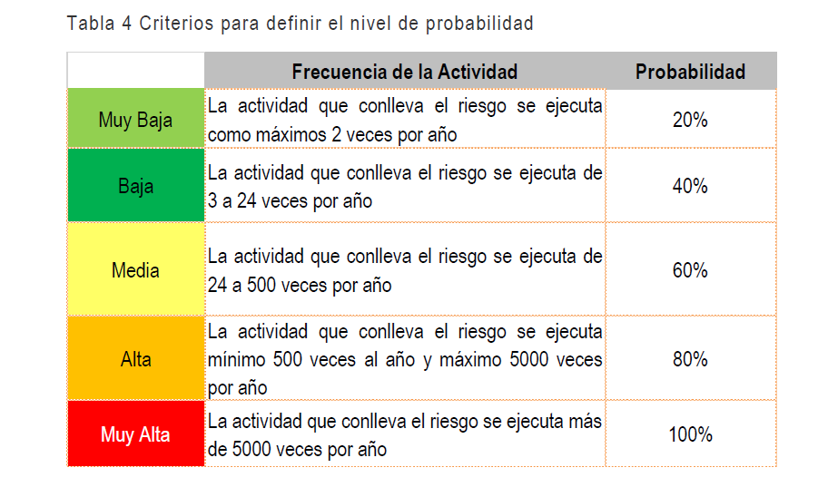

 | 420

Para determinar el impacto:

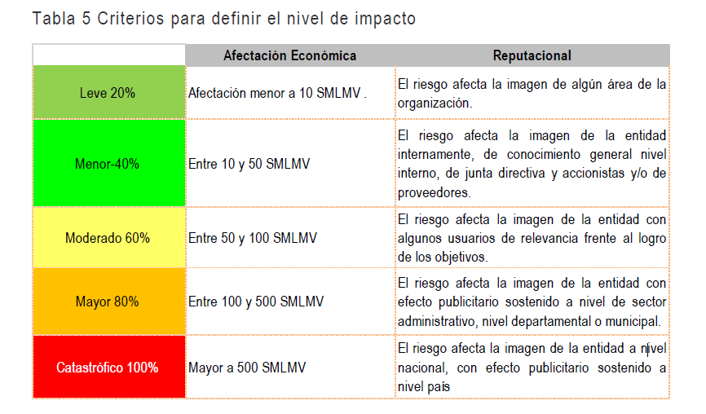

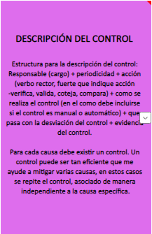

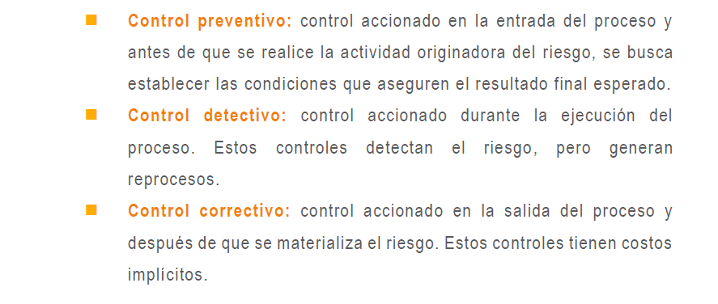
TIPOLOGÍAS DE CONTROLES

IMPLEMENTACIÓN DE LOS CONTROLES

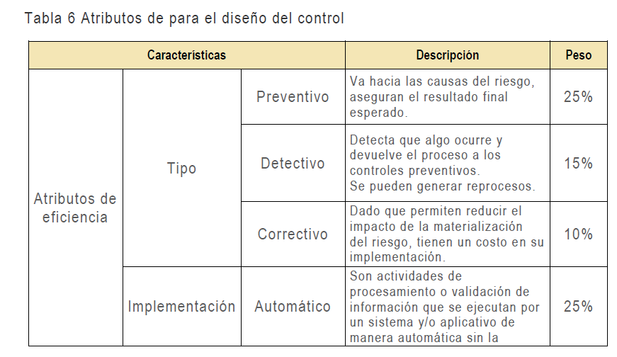

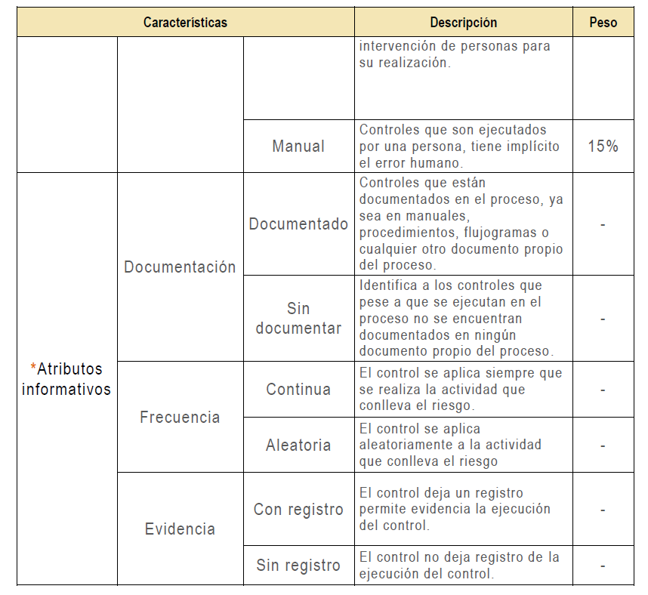

Tratamiento del Riesgo
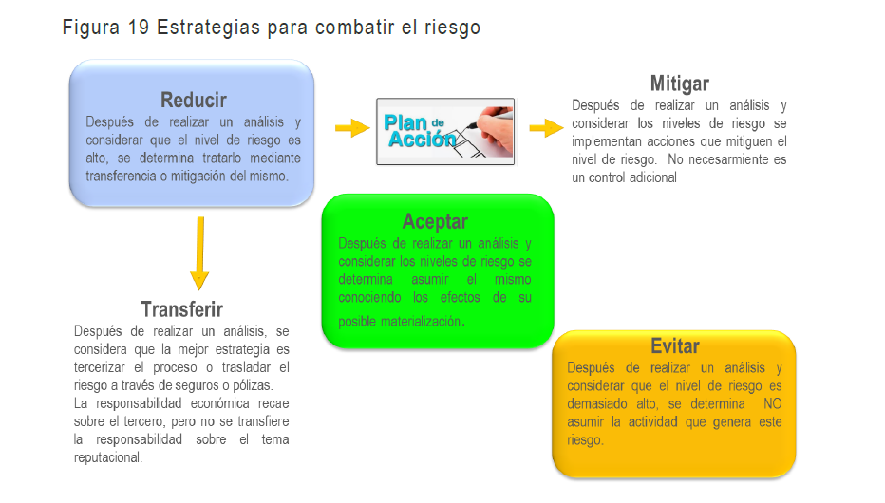

RIESGOS DE CORRUPCIÓN

1. COMPONENTES DEFINICIÓN RIESGOS DE CORRUPCIÓN

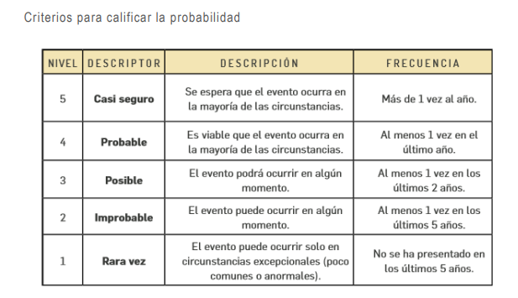

RIESGOS DE SEGURIDAD DE LA INFORMACIÓN

